信用交易
融资融券市场交易数据统计(2023-09-12)

标的证券 | 融资融券余额（亿元） | 融资余额（亿元） | 融券余额（亿元） | 融资买入额（亿元） | 融资融券规模变化（亿元） | 融资余额增幅(‰) | 融券余额增幅(%)
统计数据 | 16,007.24 | 15,077.86 | 926.86 | 623.41 | 76.96 | 5.69 | -0.90
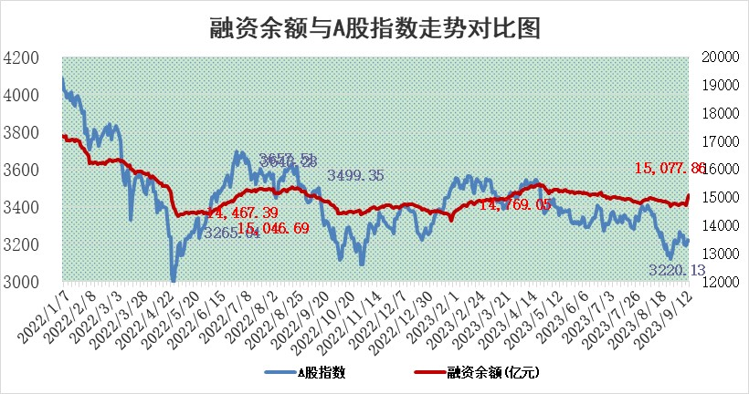

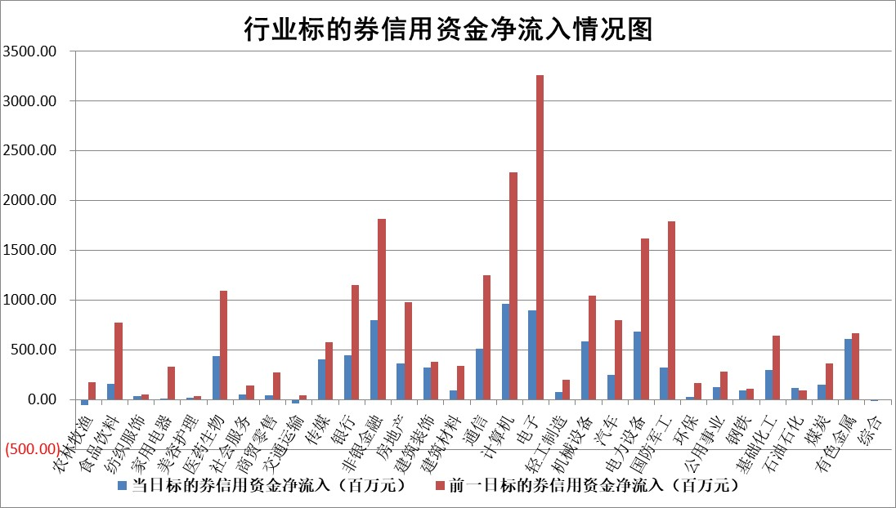

 |  |  |  |  |  |  |  | 2

标的基金代码 | 标的基金简称 | 融资余额/市值(%) | 融资余额增幅(%) | 融资买入额/成交金额(%) | （融资余额净增额-融券余额净增额）/市值(‱) | 融券余额降幅(%) | ABS[（融资余额净增额-融券余额净增额）/市值净增额-1](%)
159902 | 华夏中小板ETF | 0.00 | 0.00 | 0.00 | 0.00 | 0.00 | 100.00
159915 | 易方达创业板ETF | 2.62 | -6.27 | 186818.99 | -17.31 | 0.98 | 73.40
159919 | 嘉实沪深300ETF | 3.59 | -0.01 | 3.07 | -0.05 | -0.59 | 99.10
159920 | 华夏恒生ETF | 66.51 | 0.23 | 14.40 | 15.12 | -0.37 | 58.79
159922 | 嘉实中证500ETF | 0.85 | -3.86 | 9819.79 | -3.02 | 0.18 | 160.41
159925 | 南方沪深300ETF | 0.05 | 0.34 | 0.00 | 0.02 | 0.00 | 100.16
159928 | 消费ETF | 0.99 | 0.85 | 5.24 | 1.20 | 2.95 | 88.67
159934 | 易方达黄金ETF | 284.52 | -0.02 | 5.94 | -7.10 | 0.00 | 135.46
159939 | 全指信息技术ETF | 0.90 | 1.91 | 44.17 | 1.64 | -0.37 | 104.50
159940 | 全指金融地产ETF | 0.10 | 0.44 | 0.01 | 0.04 | 0.00 | 100.06
159995 | 半导体芯片ETF | 2.81 | -0.42 | 101.93 | -0.59 | 4.01 | 99.28
159997 | 天弘中证电子ETF | 1.46 | 1.03 | 2.35 | 1.48 | 0.00 | 100.00
159998 | 天弘中证计算机主题ETF | 0.57 | 3.87 | 0.09 | 13.76 | 22.69 | 123.97
510050 | 华夏上证50ETF | 8.83 | 0.05 | 264.61 | 0.91 | 4.00 | 107.37
510180 | 华安上证180ETF | 0.48 | -0.02 | 1.53 | -0.02 | -0.81 | 99.91
510880 | 华泰柏瑞红利ETF | 0.31 | -0.59 | 0.68 | -0.63 | -47.46 | 94.66
510900 | 易方达恒生H股ETF | 88.83 | -0.12 | 9.12 | -10.83 | 0.00 | 145.90
511010 | 5年期国债ETF | 9.67 | 0.01 | 0.04 | 0.06 | 0.00 | 101.02
511380 | 可转债及可交换债券ETF | 4.66 | 1.78 | 5.50 | 8.16 | 0.00 | 94.85
512000 | 全指证券ETF | 7.65 | 1.46 | 33.29 | 10.35 | -1.14 | 111.28
512010 | 沪深300医药卫生ETF | 4.73 | 1.29 | 99.38 | 6.17 | 0.95 | 126.35
512070 | 沪深300非银ETF | 2.10 | 1.76 | 302.31 | 4.71 | 10.00 | 105.64
512400 | 南方中证申万有色金属ETF | 1.46 | 5.30 | 1.40 | 8.80 | 6.39 | 116.60
512580 | 广发中证环保产业ETF | 1.27 | 1.11 | 0.14 | 1.41 | 0.28 | 105.11
512660 | 国泰中证军工ETF | 3.11 | 0.60 | 11.65 | 3.33 | 4.88 | 104.28
512800 | 华宝中证银行ETF | 15.65 | 0.52 | 1.87 | 12.69 | 11.01 | 260.16
512980 | 广发中证传媒ETF | 1.07 | -7.18 | 180.70 | -8.06 | 1.28 | 94.63
515030 | 华夏中证新能源汽车ETF | 2.37 | 0.30 | 29.96 | 1.00 | 0.85 | 98.68
515050 | 华夏中证5G通信主题ETF | 1.23 | 1.19 | 5.66 | 1.39 | -0.98 | 97.50
515070 | 华夏中证人工智能ETF | 2.98 | 2.19 | 7.99 | 5.30 | -15.50 | 126.85
标的股票比较指标 |  | 融资余额/流通A股市值(%) | 融资余额增幅(%) | 融资买入额/成交金额(%) | （融资余额净增额-融券余额净增额）/流通A股市值(‱) | 融券余额降幅(%) | ABS[（融资余额净增额-融券余额净增额）/流通A股市值净增额-1](%)
前十名标的个股 |  | 美好置业 | 华恒生物 | 浦发银行 | 华安鑫创 | 清溢光电 | 德业股份
 |  | 中天金融 | 奥泰生物 | 路德环境 | 创耀科技 | 智立方 | 观想科技
 |  | 庞大集团 | 保隆科技 | 美克家居 | 强力新材 | 平潭发展 | 信安世纪
 |  | 泽达易盛 | 华安鑫创 | 海南矿业 | 光庭信息 | 安联锐视 | 华安鑫创
 |  | 蓝光发展 | 国能日新 | 永泰能源 | 奥泰生物 | 泸天化 | 邦彦技术
 |  | 仁东控股 | 创耀科技 | 倍轻松 | 富信科技 | 风神股份 | 步科股份
 |  | 万得凯 | 思特威 | 北巴传媒 | 步科股份 | 鸿泉物联 | 快可电子
 |  | 晨鸣纸业 | 富信科技 | 广信股份 | 德迈仕 | 万泽股份 | 森鹰窗业
 |  | 亿田智能 | 标榜股份 | 威高骨科 | 超达装备 | 三达膜 | 实朴检测
 |  | 全柴动力 | 恒帅股份 | 呈和科技 | 标榜股份 | 安必平 | 剑桥科技
后十名标的个股 |  | 天沃科技 | 铭普光磁 | 黄河旋风 | 铭普光磁 | 科瑞技术 | 中船科技
 |  | 金圆股份 | 微电生理 | 天沃科技 | 中英科技 | 华远地产 | 金证股份
 |  | 哈工智能 | 美农生物 | 金圆股份 | 卓创资讯 | 冠城大通 | 百胜智能
 |  | 正邦科技 | 开立医疗 | 哈工智能 | 五洲医疗 | 华孚时尚 | 巨一科技
 |  | 宋都股份 | 四川九洲 | 正邦科技 | 四川九洲 | 华兰股份 | 中汽股份
 |  | 华铁股份 | 唯特偶 | 宋都股份 | 容大感光 | 创元科技 | 三达膜
 |  | 阳光城 | 清溢光电 | 华铁股份 | 熊猫乳品 | 亚宝药业 | 艾布鲁 | ;
 |  | 紫鑫药业 | 旭光电子 | 阳光城 | 兆龙互连 | 国星光电 | 新农开发
 |  | 中国中期 | 旭升股份 | 紫鑫药业 | 美农生物 | 长虹美菱 | 凯盛新材
 |  | 慧辰股份 | 顾家家居 | 中国中期 | 旭光电子 | 华光新材 | 力诺特玻
说明：1.以上普通交易数据和信用交易数据皆以交易日收盘后数据为基准；2.上述标的证券总数据只计算标的证券市场总数据，不包括从标的证券中调出去标的证券数据，所以与交易所公布的总值略有不同； 3.上述行业采用申万一级行业分类；4.以上标的基金和标的个股中比较的6个指标值中：前5个（从左至右）为正向指标，值越大排名越靠前；第6个为逆向指标，值越小，排名越靠前；5.第6个指标中ABS[]表示求绝对值，其主要用于考量信用资金相对净流入对股价相对净变化的贡献程度；6.数据来源：wind，交易所。

 | 证券代码 | 新增融资余额 | 融资买入额 | 融资买入增幅前10
远大智能 | 002689 | 28175353 | 42268582 | 199%
亚太股份 | 002284 | 21555247 | 34242865 | 82%
赛诺医疗 | 688108 | 72122899 | 101076547 | 78%
湖南发展 | 000722 | 66023557 | 137112987 | 75%
柘中股份 | 002346 | 14584119 | 36845980 | 58%
国城矿业 | 000688 | 24683149 | 48240585 | 54%
兆新股份 | 002256 | 1985058 | 4066269 | 52%
凯美特气 | 002549 | 33806472 | 61340055 | 52%
华昌达 | 300278 | 13474542 | 19303225 | 48%
新华联 | 000620 | 27311937 | 39201759 | 43%

 | 证券代码 | 新增融资余额 | 融资买入额 | 融资买入增幅前10
兔宝宝 | 002043 | 73310337 | 89923983 | 334%
捷昌驱动 | 603583 | 26026415 | 31686727 | 262%
湘财股份 | 600095 | 94196837 | 132280449 | 252%
中谷物流 | 603565 | 49103883 | 60098371 | 234%
中青宝 | 300052 | 24215352 | 31377809 | 98%
顾家家居 | 603816 | 138518545 | 188424210 | 78%
喜临门 | 603008 | 31503289 | 48351944 | 77%
财信发展 | 000838 | 10831830 | 17666790 | 74%
苏州银行 | 002966 | 10578096 | 19143736 | 72%
金诚信 | 603979 | 23858538 | 36098133 | 60%

